Sheet1
内四科定制储物柜 参数
序号 | 名称 | 参考图片 | 规格 | 数量 | 备注
1 | 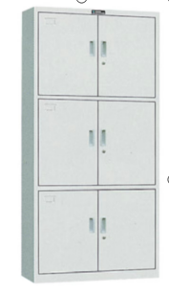 储物柜 |  | 规格 800*420*1800=14个 700*420*1800=2个 1、基材：采用符合国家标准0.7mm厚优质冷轧钢板；2、面材：环保静电粉末喷涂，环保无毒害，无气味，耐磨防锈，防静电，表面平整光滑，经过酸洗磷化，； 3、五金：优质望通锁，，嵌入式拉手，持久耐用； | 800*420*1800=14个 700*420*1800=2个

年 月 日

